Disolutor
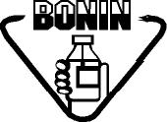 Laboratorios Bonin |  | CONTROL DE USO DE EQUIPO ESTUFA DURABRAND KP-6030 EID017 |  |  |  | Código:
 |  |  |  |  |  | FO-AC-203-02
 |  |  |  |  |  | Versión: 02
 |  |  |  |  |  | Vigencia: 30/11/2022
 |  | ASEGURAMIENTO DE CALIDAD |  |  |  | Vencimiento: 30/11/2024
 |  |  |  |  |  | Página 1 de 1

Fecha | Hora | Utilizado por | Producto | Lote | Observaciones

